Швейная мастерская
1 встреча (печатная форма размеры и тех рисунок)
шаблон |  | тезнический рисунок
ФИО | Тихонова
дата | 2024-07-25
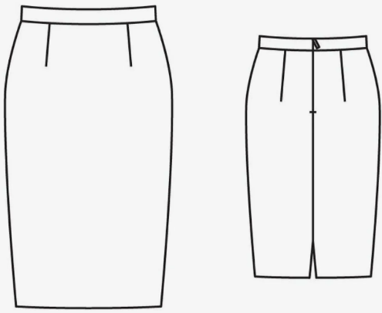
ОШ | 40.30
ДП
ОГ
ОТ
ОБ
ДИ
ДПТ
ВГр
ВГК
ЦГр
Шгрм
Шгрб |  | Описание
ДСТ
ВПрЗ
ДСК
ШС
ДБ
Рзв
Рбв
Рзн
Рбн
Рпн
СБЗ
Л-Я
Г-Ж

1 примерка | 2024-07-30

Примерка ( печатная форма описание посадки и аватара)

Дата | 2024-07-30

Описание посадки

Готовое изделие

Отзыв
База!A4

